협력업체 공사 등록신청서
협력업체 공사 등록 신청서

등록번호 |  |  |  |  |  | 발주 부서 | 담당자 |  | 파트장 |  | 팀장 |  | 환경 안전 |  | 담당자 | 파트장 | 팀장
등록일자
공사수행부서 |  | 당사 팀명
등록업체 |  | 업체명 |  |  |  | 공사명
업체대표자 |  | 업체대표자성함 |  |  |  | 주소 |  |  | 업체 주소
현장소장 |  | 업체관리자성함 |  |  |  | 공사수행부서 관리감독자 |  |  |  |  |  |  | DB하이텍 담당자
공사기간 |  | 20 . 00. 00 ~ 20 . 00. 00 |  |  |  |  |  |  |  | 출입인원 |  |  | 명
해당 항목에 표시 하시오
공사종류 |  | 신설 증설 개보수 기타 |  |  |  |  |  |  |  | 작업장소
산재보상보험 |  |  | 가입 | 미가입 | (성립번호: ) |  |  |  |  | 작업허가대상 |  |  | 화기, 굴착, 밀폐, 고소, 정전, 중량물, 방사선
총공사금액 |  | \ 공사금액 (VAT.별도) |  |  |  |  |  |  |  | 안전보건관리비 |  |  | 해당될 경우에만 작성

상기 업체의 공사를 신청하오니 허가하여 주시기 바랍니다.

20 년 월 일

 |  |  |  | DB하이텍 공사주관부서 |  |  |  | 팀 |  |  |  |  |  | (인)

< 첨부서류 >
 | 1. 공사 공정표 - 1부 |  |  |  |  |  |  |  |  |  |  | 2. 반입기계·기구List - 1부
 | 3. 시방서 - 1부 |  |  |  |  |  |  |  |  |  |  | 4. 작업공정별 예상위험 및 대책 - 1부
 | 5. 안전 서약서 - 1부 |  |  |  |  |  |  |  |  |  |  | 6. 산업재해보상보험 가입증명원 - 1부
 | 7. 산업안전보건관리비 계상 및 월별 세부사용계획 - 1부 |  |  |  |  |  |  |  |  |  |  | 8. 위험성평가 [JSA]
 | 9. 기타 ESH부서에서 요구하는 사항

 | 공사업체는 “협력업체 공사등록 절차서” 에 따라 공사등록을 하여야 한다.
 | - 3일 이상 공사업체는 공사등록 신청서 및 상기 첨부 서류 제출
 | - 3일미만(1일 ~ 2일) 공사업체는 공사등록 신청서 및 안전 서약서, 산재보험가입증명원 제출 (작업 시 안전작업계획서 현장부착)

1.공사공정표
공사일정표 삽입

2.반입기계기구List
반입기계·기구List
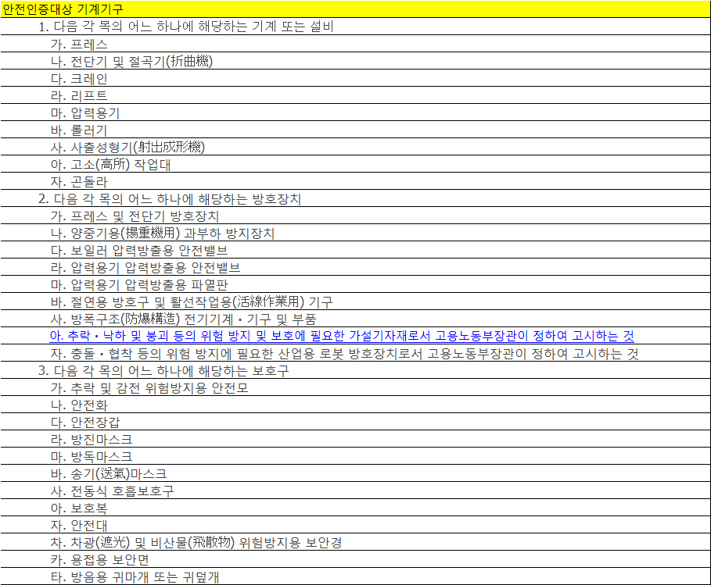

 |  |  |  | Check List
 |  |  |  | No | 항목 | 점검사항 | 비고
 |  |  |  | 1 | 용접기 | ◑ 전격방지기의 부착 및 정상작동 유무
☞ 반입기계기구류가 우측에 해당될 경우 Chceklist에 의거 사전점검 철저요망 → 불량시 반입금지됨 |  |  |  |  |  | ◑ 충전부위 등 절연상태
☞ 반입필수품 : 개구부 발생작업시 사전에 표지판 설치 or 추락방지시설 준비 요망 (미조치시 작업중지) |  |  |  |  |  | ◑ 케이블의 손상유무 및 접지상태
No | 기계·기구명 | 수량 | 용도 | 2 | 아세틸렌, LPG | ◑ 역화방지기의 부착유무
1 |  |  |  |  |  | ◑ 접속부분의 호스밴드 사용상태 | Gas Leak 측정
안전인증표시
2 |  |  |  |  |  | ◑ 호스의 손상 및 마모 상태
3 |  |  |  | 3 | 그라인더, 고속절단기 | ◑ 덮개의 부착유무 및 숫돌의 균열상태
4 |  |  |  |  |  | ◑ 성능검정합격품 사용여부
기계,기구에 안전인증표시가 없는경우
안전인증서로 제출 할 것.
5 |  |  |  | 4 | 사다리 | ◑ 미끄럼 방지장치
6 |  |  |  |  |  | ◑ 사다리 답단간격의 적정유무(25-35cm)
7 |  |  |  |  |  | ◑ 설치시 안전성(흔들림이 없는 상태)
8 |  |  |  |  |  | ◑ 사다리 변형 및 고정부 이상유무 | 변형 및 고정부위가 불량시 폐기처리됨
9 |  |  |  |  |  | ◑ 연결부위의 이상유무
우측 해당사항 작성
 |  |  |  | 5 | 비계 | ◑ 안전난간대 설치의 안전성
 |  |  |  |  |  | ◑ 안전망 설치 및 전도방지 조치의 유무
 |  |  |  |  |  | ◑ 작업발판 설치의 안전성 유무
 |  |  |  |  |  | ◑ 관리책임자, 업체명 및 안전표시 유무
 |  |  |  | 6 | 각종 전동공구 | ◑ 파손, 변형 유무 및 접지유무
 |  |  |  | 7 | 조명기구 | ◑ 충격으로부터 보호될수 있는 보호망
 |  |  |  |  |  | ◑ 이동 설치용 지지대 사용
 |  |  |  |  |  | ◑ 케이블의 절연상태 및 접지유무
 |  |  |  | 8 | 소화기 | ◑ 소화기 레버부위의 핀 고정상태
 |  |  |  |  |  | ◑ CO2 소화기 사용위치별 적절 유무
 |  |  |  |  |  | ◑ 충진물의 적정유지 상태
 |  |  |  | 9 | 가설 전기 판넬 | ◑ 외함접지 및 케이블 연결부위 절연상태
 |  |  |  |  |  | ◑ 전기위험 표시, 누전차단기의 정상작동 유무
 |  |  |  |  |  | ◑ 내부 충전부위 보호커버
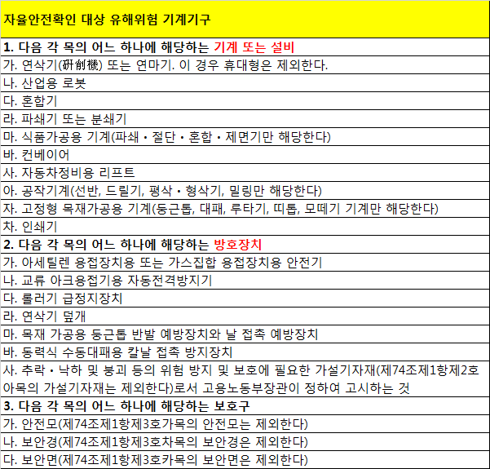
 |  |  |  | 10 | 임시 가스 보관소 | ◑ 표지판 부착 유무 | 가스명, 관리책임자 및 위험
 |  |  |  |  |  | ◑ 실병, 공병 구분유무
 |  |  |  |  |  | ◑ 전도방지 조치 및 소화기 비치
 |  |  |  | 11 | 난로 | ◑ 간접가열 유무
 |  |  |  | 12 | 유해위험기계ㆍ기구 (인증 등이 있어야 반입 가능) | ◑ 안전 인증 유무 안전 인증 등이 | 산업안전보건법 시행령 제 74조
 |  |  |  |  |  | ◑ 자율안전확인표시 부착 유무 있어야만 | 산업안전보건법 시행령 제 77조
 |  |  |  |  |  | ◑ 방호장치 설치 유무 반입 가능 | 산업안전보건법 시행령 별표 20

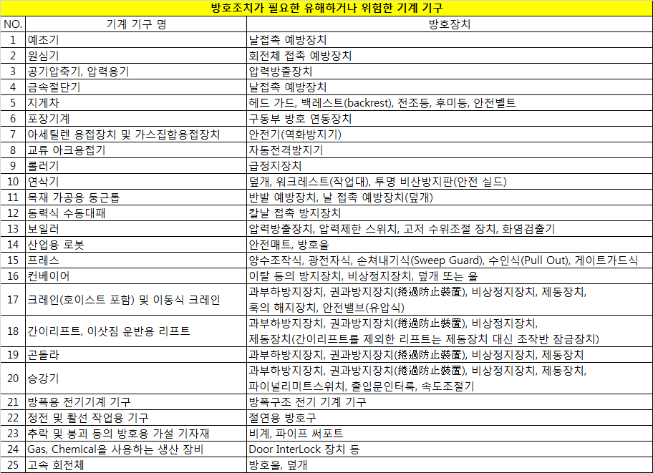

자율안전표시

3. 공사시방서
시방서
공사성에 대한 4면 1쪽으로 하여 첨부

4.작업공정별 예상위험 및 대책
해당 여부에 ● 표시 하시오
작업공정별 예상위험 및 대책
 | ▼ 해당되는 칸에 □ 표 하시고 공정별 위험요인 및 대책을 수립 바랍니다.
No | 해당여부 | 작업내용 | 안전대책
 |  |  | 안전보호구 |  |  |  |  |  |  |  |  |  |  |  |  |  |  |  |  |  |  |  |  | 안전시설 |  |  |  |  |  |  |  |  |  |  |  |  |  |  |  |  |  |  |  |  |  |  |  | 확인 및 측정사항
 |  |  | 안전모 | 안전화 | 그네형안전벨트 | 보안경 | 보안면 | 귀마개 | 귀덮개 | 약품장갑 | 약품취급복 | 약품취급용장화 | 약품취급토시 | 약품취급까운/앞치마 | 석면전용방진복 | 방진마스크1급이상 | 절연장갑 | 절연장화/절연화 | 절연봉 | 방독마스크/산,알카리 | 석면해체용구/표지판 | 유기용제마스크 | 송기마스크 | 입식위험표지판 | 석면경고용 표지판 | 석면폐기봉투/스티커 | 미끄럼방지용 사다리 | 비계설치/안전난간설치 | 추락방지대/보조로우프 | 해당구역차단 | 비석면불티방지포 | 고무매트 | 소화기I개소당2개 | 용접기전격방지장치 | 외함 접지 | 전원I누전차단기연결 | 역화방지기 | 덮개 | 가설 국소배기조치 | 송풍기/배풍기/자바라 | Tag/ Lock | 산소농도측정기/부착용 | 무전기 | 약품누출방지조치I우수 | 토사붕괴방지조치 | 용접기 거치용 파렛트 | 바닥전선이격거치대 | 복합가스누출측정 | 신호수 지정 | 로우프고정부점검 | 사전 환기조치 실시 | 굴착구간도면 | 공급차단/Drain | 압력제거 안전조치확인 | 전기파트 허가 득 | 공사 전 ESH 공지 | 위험장소부근 보관금지 | 석면관련 법규검토 | 화기작업허가대상 | 굴착작업허가대상 | 정전작업허가대상 | 고소작업허가대상 | 밀폐공간작업허가대상 | 중량물작업허가대상
1 |  | 개구부발생(건물내,외) | ● | ● |  |  |  |  |  |  |  |  |  |  |  |  |  |  |  |  |  |  |  | ●
2 |  | 개구부발생(Clean Room) |  |  |  |  |  |  |  |  |  |  |  |  |  |  |  |  |  |  |  |  |  | ● |  |  |  |  |  | ●
3 |  | 2m이상 고소작업(사다리 설치가능) | ● | ● | ● |  |  |  |  |  |  |  |  |  |  |  |  |  |  |  |  |  |  |  |  |  | ● |  |  |  |  |  |  |  |  |  |  |  |  |  |  |  |  |  |  |  |  |  |  |  |  |  |  |  |  |  |  |  |  |  |  | ●
4 |  | 2m이상 고소작업(사다리 설치불가능) | ● | ● | ● |  |  |  |  |  |  |  |  |  |  |  |  |  |  |  |  |  |  | ● |  |  |  |  |  | ● |  |  |  |  |  |  |  |  |  |  |  |  |  |  |  |  |  |  |  |  |  |  |  |  |  |  |  |  |  |  |  | ●
5 |  | 고소작업대 설치작업 | ● | ● | ● |  |  |  |  |  |  |  |  |  |  |  |  |  |  |  |  |  |  | ● |  |  |  |  |  | ● |  |  |  |  |  |  |  |  |  |  |  |  |  |  |  |  |  |  |  |  |  |  |  |  |  |  |  |  |  |  |  | ●
6 |  | 공장외벽청소 | ● | ● | ● |  |  |  |  |  |  |  |  |  |  |  |  |  |  |  |  |  |  | ● |  |  |  |  | ● | ● |  |  |  |  |  |  |  |  |  |  |  |  |  |  |  |  |  |  |  | ● |  |  |  |  |  |  |  |  |  |  |  | ●
7 |  | 중장비 사용한 중량물 취급 작업 | ● | ● |  |  |  |  |  |  |  |  |  |  |  |  |  |  |  |  |  |  |  |  |  |  |  |  |  | ● |  |  |  |  |  |  |  |  |  |  |  |  | ● |  |  |  |  |  | ● |  |  |  |  |  |  |  |  |  |  |  |  |  |  | ●
8 |  | 용접기 사용 용접작업 |  |  |  |  | ● |  |  |  |  |  |  |  |  |  | ● | ● |  |  |  |  |  | ● |  |  |  |  |  |  | ● |  | ● | ● | ● | ● |  |  | ● |  |  |  |  |  |  |  |  | ● |  |  |  |  |  |  |  |  |  |  | ●
9 |  | 물기있는 지역 용접작업 |  |  |  |  | ● |  |  |  |  |  |  |  |  |  | ● | ● |  |  |  |  |  | ● |  |  |  |  |  | ● | ● | ● | ● | ● | ● | ● |  |  | ● |  |  |  |  |  |  | ● | ● | ● |  |  |  |  |  |  |  |  |  |  | ●
10 |  | 우기시 외곽 전기공구를 이용한 작업 |  |  |  |  |  |  |  |  |  |  |  |  |  |  | ● | ● |  |  |  |  |  | ● |  |  |  |  |  |  |  |  |  |  |  | ● |  |  |  |  |  |  |  |  |  |  | ●
11 |  | 굴착작업 | ● | ● |  |  |  |  |  |  |  |  |  |  |  |  |  |  |  |  |  |  |  | ● |  |  |  |  |  | ● |  |  |  |  |  |  |  |  |  |  |  |  |  |  | ● |  |  |  |  |  |  | ● |  |  |  |  |  |  |  | ●
12 |  | 정전 및 활선작업 |  |  |  |  |  |  |  |  |  |  |  |  |  |  | ● | ● | ● |  |  |  |  |  |  |  |  |  |  | ● |  |  |  |  |  |  |  |  |  |  | ● |  |  |  |  |  |  |  |  |  |  |  |  |  | ● |  |  |  |  |  | ●
13 |  | 약품취급 |  |  |  |  |  |  |  | ● | ● | ● | ● | ● |  |  |  |  |  | ● |  | ● |  | ● |  |  |  |  |  |  |  |  |  |  |  |  |  |  | ● |  |  |  |  | ●
14 |  | LPG.아세틸렌 가스사용 |  |  |  |  |  |  |  |  |  |  |  |  |  |  |  |  |  |  |  |  |  |  |  |  |  |  |  |  | ● |  | ● |  |  |  | ● |  | ● |  |  |  |  |  |  |  |  | ● |  |  |  |  |  |  |  |  |  |  | ●
15 |  | 위험물질이 사용되던 밀폐용기 개방 |  |  |  |  | ● |  |  | ● | ● |  |  |  |  |  |  |  |  |  |  |  |  |  |  |  |  |  |  | ● |  |  |  |  |  |  |  |  |  |  |  |  |  |  |  |  |  |  |  |  |  |  |  | ●
16 |  | 약품이 공급되던 배관, 펌프 해체 |  |  |  | ● | ● |  |  | ● | ● |  |  | ● |  |  |  |  |  | ● |  | ● |  |  |  |  |  |  |  | ● |  |  |  |  |  |  |  |  |  |  |  |  |  |  |  |  |  |  |  |  |  |  | ● | ●
17 |  | 맨홀.탱크등 밀폐공간내 입실작업 |  |  |  |  |  |  |  |  |  |  |  |  |  |  |  |  |  |  |  |  | ● | ● |  |  |  |  |  | ● |  |  |  |  |  |  |  |  |  | ● |  | ● | ● |  |  |  |  | ● |  |  | ● |  | ● |  |  |  |  |  |  |  |  |  | ●
18 |  | Scrubber내부작업 |  |  |  |  |  |  |  | ● | ● | ● |  |  |  |  |  |  |  | ● |  |  |  |  |  |  |  |  |  |  |  |  |  |  |  |  |  |  |  | ● |  |  |  |  |  |  |  |  |  |  |  |  | ● |  |  |  |  |  |  |  |  |  | ●
19 |  | 가설전기판넬 설치 |  |  |  |  |  |  |  |  |  |  |  |  |  |  |  |  |  |  |  |  |  |  |  |  |  |  |  |  |  |  |  |  | ● |  |  |  |  |  | ● |  |  |  |  |  |  |  |  |  |  |  |  |  | ●
20 |  | 연삭기 |  |  |  | ● |  |  |  |  |  |  |  |  |  |  |  |  |  |  |  |  |  |  |  |  |  |  |  |  |  |  |  |  |  |  |  | ●
21 |  | 페인트작업 |  |  |  |  |  |  |  |  |  |  |  |  |  |  |  |  |  |  |  | ● |  | ● |  |  |  |  |  |  |  |  | ● |  |  |  |  |  |  | ● |  |  |  |  |  |  |  |  |  |  |  |  |  |  |  | ● | ●
22 |  | 소음발생/소음장소 |  |  |  |  |  | ● | ●
23 |  | 석면해체 |  |  |  |  |  |  |  |  |  | ● |  |  | ● | ● |  |  |  |  |  |  |  |  | ● | ● |  |  |  |  |  |  |  |  |  |  |  |  |  |  |  |  |  |  |  |  |  |  |  |  |  |  |  |  |  |  |  | ●
24 |  | 조경작업 | ● | ● |  |  | ●

No | 작업공정 |  |  |  |  |  |  |  |  | 위험요인 |  |  |  |  |  |  |  |  |  |  |  |  |  |  |  |  |  |  |  |  |  |  |  |  | 대책 |  |  |  |  |  |  |  |  |  |  |  |  |  |  |  |  |  |  |  |  |  |  |  | 비고
1
2
해당 작업 위험성 작성
3
4
5
6

5.안전서약서
COMPANY CONFIDENTIAL

안 전 서 약 서

공 사 명(작업) :
공사(작업)내용 :
공사(작업)기간 : 2017년 월 일 ~ 2017년 월 일까지 ( 일간)

하기 서약인은 ㈜DB하이텍 에서 공사(작업)를 수행함에 있어 안전 및 보안유지를 위해
다음의 제반사항을 준수할 것임을 이에 각서 합니다.

- 다 음 -

Ⅰ. 공사(작업) 수행시 준수사항
 | ① 공사(작업)중 습득한 제반 안전 및 보안사항에 대해 절대 비밀을 지킬것이며 외부에
 |  | 누설하지 않는다.
 | ② 사업장 특수성에 따라 흡연지역을 제외한 모든 지역에서는 금연하며 통제구역의
 |  | 출입금지를 준수한다.
 | ③ 반입후 반출되어야 할 공구/자재류는 반입당시 통문관리부서에서 실명 확인하고
 |  | 발행된 반입증을 항시 지참한다.
 | ④ 공사(작업)용으로 반입되는 기계,기구의 안전장치를 해체하지 말며 인화성 물질
 |  | (휘발유, 신나,기타 인화성물질)을 건물 내에 반입할때는 공사주관부서의 사전 점검과
 |  | 안전관리부서의 승인하에 사용하도록 한다.
 | ⑤ 공사(작업)현장에는 공사(작업)중 팻말을 설치하고 안전관련 각종 주의경계표지를
 |  | 필요한 장소에 설치한다.
 | ⑥ 공사(작업)중에는 항상 정리정돈하여 청결한 상태에서 작업하고 부착 또는 게시된
 |  | 제반안전수칙 및 안전표시 내용준수한다.
 | ⑦ 모든 공사(작업)에는 그 일에 적합한 안전보호구를 필히 착용하며 관련 작업안전
 |  | 수칙을 준수한다.
 | ⑧ 공사(작업)중 안전에 중대한 결함이나 사고위험이 있다고 판단될 시에는 즉시
 |  | 작업을 중단하고 관련자의 허가/조치를 득한후 재개한다.
 | ⑨ 공사용으로 반입되는 모든 자재는 사외로 임의 반출 할 수 없다.
 |  | (단,공사주관 부서장의 반출허락을 득한 경우는 제외함.)

Ⅱ. 상기 Ⅰ항에 위배된 행위를 하였을 경우 여하한 제재조치 및 처벌(현장퇴장,출입정지,
 | 관련책임자 교체요구 등)에도 하등의 이의를 제기하지 않는다.

Ⅲ. 공사(작업)과정에서 사고가 발생될 경우 제반 조사가 완료될때까지 사고현장을 보존하고
 | 사고발생에 따른 민형사상의 모든 책임(소송,고발,진정등 포함)을 지며 제손해금
 | (피재자에 대한 손해배상금 및 제비용 등)을 전액 부담한다.

20 . . .

 |  |  | 각서인 주소 : 업체주소
 |  |  | 상 호 : 업체명
 |  |  | 대표자(책임자) : 업체 대표자 (인 또는 서명)
 |  |  | 공사작업 주관부서장 확인: DB하이텍 해당부서팀 팀장( 인 또는 서명)

DB하이텍 貴中

6.산재납입증명원
산재보험가입 증명원
(대표자 직인_원본제출)

8.위험성평가(FMEA)
위험성평가 실시 [FMEA 또는 JSA기법]
1. FMEA(Failure Mod & Effect Analysis) 사용 시
좌측의 심각도(SEV) , 발생도(OCC), 검출도(DET) 참고
Ranking | 심각도(SEV) |  | Safety
10 | 생산장비 100대이상 Down | Wafer Scrap (Line 설계 변경) | Risk Value 2000이상 | 사망
9 | 생산장비 100대이하 Down | Wafer Scrap (Line 공정 변경) | 1000이상 | 입원 30일 이상
8 | 생산장비 50대이하 Down | Wafer Scrap (Line Stop) | 1000미만 | 입원 30일 미만
7 | 생산장비 30대이하 Down | Wafer Scrap (Line Run 상태 유지) | 800미만 | 입원 10일 이하
6 | 생산장비 10대이하 Down | 생산장비 10대이하 Down | 500미만 | 입원 3일 이하
5 | 생산장비 5대이하 Down | 생산장비 5대이하 Down | 200미만 | 통원 7일 이하
4 | 생산장비 1대 Down | 생산장비 1대 Down | 100미만 | 통원 3일 이하
3 | 시설 S Grade 장비 Alarm | 시설 S Grade 장비 Alarm | 50미만 | 통원 1일 이하
2 | 시설 A Grade 이하 장비 Alarm | 시설 A Grade 이하 장비 Alarm | 20미만 | 아차
1 | No effect | No effect | 0 | 무사고

Ranking | 발생도(OCC) |  | Safety
10 | 사고난 상태로 운전되고 있음 |  | Daily
9 | 동일한 원인에 의한 사고가 반복되고 있음(Weekly) |  | once/week
8 | 다른 원인에 의한 사고가 반복되고 있음(Weekly) |  | Biweekly
7 | 동일한 원인에 의한 사고가 반복되고 있음(Yearly) |  | Monthly
6 | 다른 원인에 의한 사고가 반복되고 있음(Yearly) |  | Once/ 3months
5 | 과거 동일한 사고 이력이 있으나 많지 않음(Yearly) |  | Once/ 6months
4 | 과거 동일한 사고 이력이 있으나 많지 않음(Yearly 이상) |  | Once/year
3 | 사고이력 없으나 유사 사고가 있었음(Yearly) |  | Once/3year
2 | 사고이력 없으나 유사 사고가 있었음(Yearly 이상) |  | Once/5year
1 | 사고이력 및 유사 사고 없었음 |  | Infrequent

Ranking | 검출도(DET)
10 | 검출이 되지 않음
9 | 사고 발생 이후 확인이 가능함
8 | 사고 발생 이후 확인이 가능함 (발생 후 즉시 확인 가능)
7 | 이상 발생(OOS) 이후 확인: 정기 점검(PM)
6 | 이상 발생(OOS) 이후 MMI 알람 발생
5 | 이상 발생(OOC) 이후 확인: 정기 점검(PM)
4 | 이상 발생(OOC) 이후 확인: MMI 알람 발생
3 | 이상 발생(OOC) 이전 확인: 정기 점검(PM-Weekly)
2 | 이상 발생(OOC) 이전 확인: 정기 점검(PM-Daily)
1 | 이상 발생(OOC) 이전 확인: MMI 알람 발생

▼ RPN(Risk Priority Number : 심각도+발생도+검출도)관리 활동기준
RPN | 내 용
150 이상 | 계획 | ● 개선대책을 수립하여야 하며, 연간 안전보건목표, 목적 수립시 반영
 | 실행 | ● 사고발생 결과로 인한 피해가 치명적인 것으로 보고 완료 후 즉각적인 조치를 취하여 3개월 이내에 위험 수위를 반드시 낮추어야 하는 정도
120 이상 | 계획 | ● 운영관리절차를 수립/재 검토하여야 하며, 가능한 연간 안전보건목표 수립시 고려
 | 실행 | ● 잠재적인 사고발생 가능성이 있으며, 결과가 인적·물적 피해를 주는 정도로 보고 완료 후 1년 이내에 조치를 위해야 하는 정도
 |  | ● 안전운전 관리상 바람직하지 못한 상태
100 이상 | 계획 | ● 필요시 운영관리절차를 수립/ 재 검토하여야 함.
 | 실행 | ● 사고발생 가능성이 적으나 운전 및 환경에 영향을 미치는 수준으로 운전 변경이나 부분적인 보완 및 개선이 요구되는 정도
 |  | ● 일부의 통제조건으로 수용 가능한 상태
80 이상 | 계획 | ● 추가 관리방법 설정은 필요 없고, 현 관리방법에 대한 모니터링 유지
 | 실행 | ● 현 상태에서 추가적인 조치가 필요치 않은 수용 가능한 정도
 |  | ● 안전 및 운전성 향상을 위해 개선이 필요한 정도
80 미만 | 계획 | ● 일상관리
 | 실행 | ● 추가적인 Action이 필요 없음

8.위험성평가(JSA)
작업표준서 삽입
1. 각 작업 Point별 위험은 어떤것?
2. 그 위험에 따른 대책방안 등이 나타나야함
3. JSA(Job Safety Analysis) 작업안전분석 기법 포함
작업순서서(SOP)의 작업 순서 하나하나의 위험요소 파악 및 안전대책
(사람위주의 안전사항)을 작성

9.외부업체 출입자명단
외부업체 출입자 명단

No | 성 명 | 직 책 | 생년월일 | 주 소 | 비 고
1 |  |  |  |  | 관리감독
2 |  |  |  |  | 관리감독
3 |  |  |  |  | 현장관리
4 |  |  |  |  | 현장관리
5 |  |  |  |  | 작업자
6 |  |  |  |  | 작업자

